Ratio
Par Value Per Share

Earning Per Share

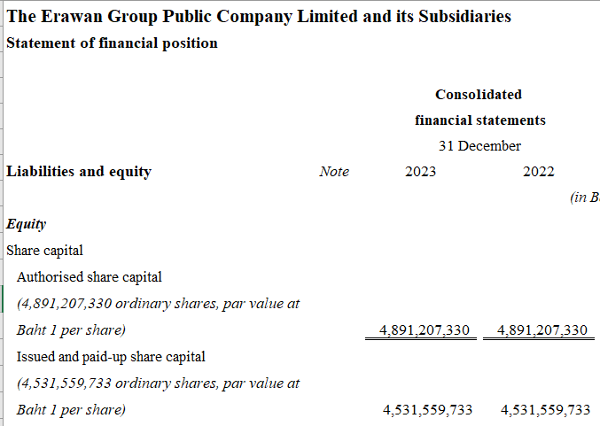

Formular |  | 2022
Net income |  | (213,062,095) | = | -0.0470
Common Stock |  | 4,531,559,733

 |  | 2023
 |  | 759,876,806 | = | 0.1677
 |  | 4,531,559,733

Dividend Per Share

 |  | 317,209,181

Book Value Per Share

1. Liqudity
1.1 Current Ratio
Current Asset |  | = | 1,885,481,783
Current Liabiliy |  |  | 3,057,931,555

 |  | = | 0.6166 | เท่า

 |  | = | 1.62 | %

1.2 Quick Ratio (ไม่รวมตั้งแต่ Inventory ลงมา)
CA - Invetory - Prepaid Expense |  |  | = | 1,386,530,926
CL |  |  |  | 3,057,931,555

 |  |  | = | 0.4534 | เท่า

2. Asset Management Ratio
2.1 Inventory Turnover Ratio
1. | Sales |  | 6,986,483,866 | = | 151 | รอบ(ครั้ง) |  | 2.417 | วัน | เพราะว่าธุรกิจโรงแรมรายได้หลักไม่ได้อยู่ที่ Inventory
 | Avg.Inventory |  | 46,214,792 | (ต้นงวด+ปลายงวด)/2

2. | Sales
 | Inventory

3. | Cost of goods sold |  | 3,034,517,722 |  | 65.66 | รอบ(ครั้ง) |  | 5.56 | วัน
 | Avg.Inventory |  | 46,214,792 | (ต้นงวด+ปลายงวด)/2

4. | Cost of goods sold
 | Inventory

2.2 Account Receivable Turnover
1. | Sales |  | 6,986,483,866 |  | 42 | ครั้ง |  | 9 | วัน
 | Avg.AR |  | 164,816,121 | (ต้นงวด+ปลายงวด)/2

2. | Sales |  | 6,986,483,866 |  | 41 | ครั้ง |  | 9 | วัน
 | AR |  | 169,826,900

2.3 Fixed Asset Turnover
Sales |  |  | 7,046,289,675 |  | 0.32 | เท่า
Net Fixed Assets |  |  | 21,789,448,871

2.4 Total asset turnover
Sales |  |  | 7,046,289,675 |  | 0.30 | เท่า
Total Asset |  |  | 23,674,930,654

3. Debt management ratio
3.1 Debt Ratio
Total Debt |  |  | 17,304,985,545 |  | 73%
Total Asset |  |  | 23,674,930,654

3.2 Time interest earned (TIE)
EBIT |  |  | 1,272,381,722 |  | (2.16) | เท่า
Interest |  |  | (588,988,360) |  | 2.16

4. Profitability Ratio
4.1 Profit Margin
Net income |  |  | 759,876,806 |  | 11%
Sales |  |  | 7,046,289,675

4.2 ROA
Net income |  |  | 759,876,806 |  | 3%
Total Asset |  |  | 23,674,930,654

4.3 ROE
Net Income |  |  | 759,876,806 |  | 14%
Common Equity |  |  | 5,441,553,180
 |  |  | ปี 65 ขาดทุดเลยไม่มีกำไรสะสม

5. Market Value Ratio
EPS | = | Net income | 759,876,806 |  | 0.17 | บาท/หุ้น
 |  | Common Stock | 4,531,559,733

5.1 P/E
Price Per Share |  | 5.25 |  | 30.88 | เท่า
Earning Per Share |  | 0.17

5.2 Market / Book Ratio

Book value | = | Common Equity |  | 5,441,553,180 |  | 1.20 | บาท/หุ้น
 |  | Common Stock |  | 4,531,559,733

Price Per Share |  | 5.25 |  | 4.38 | เท่า
Book Value |  | 1.20

1. Liqudity
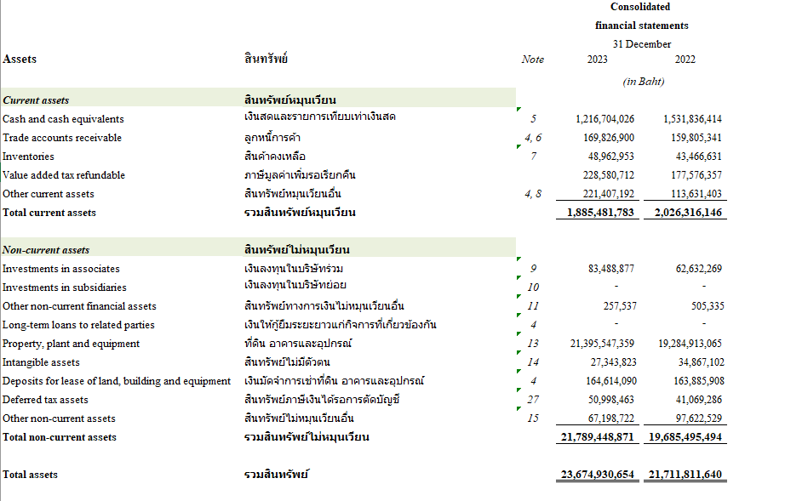

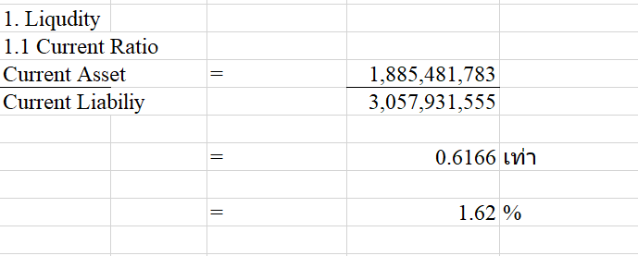

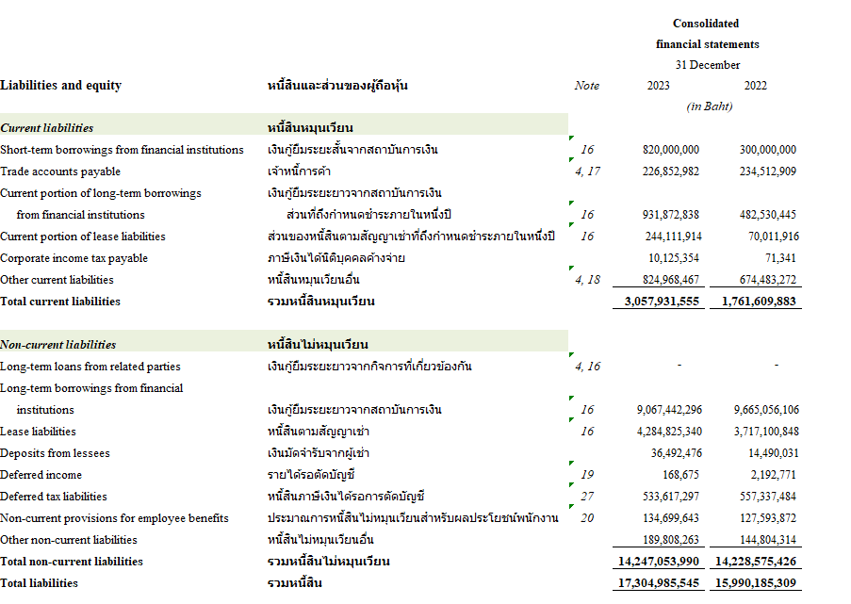

2. Asset Management Ratioeet4
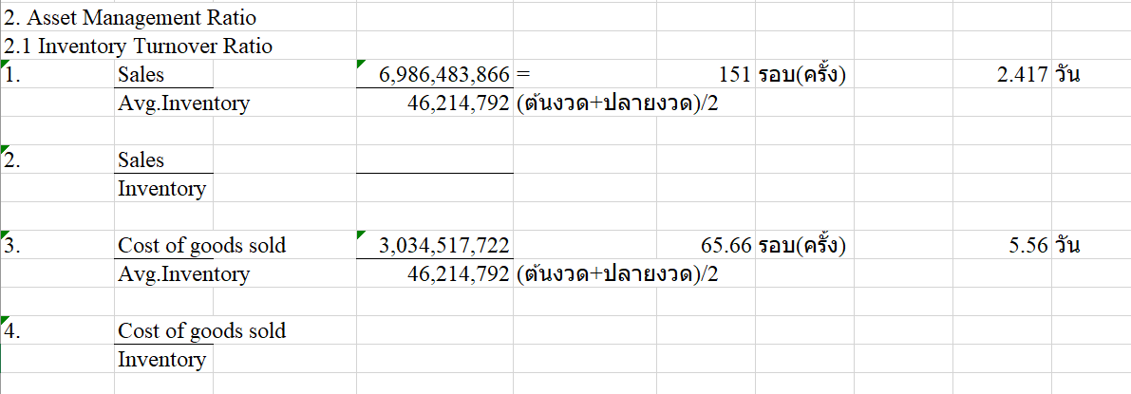

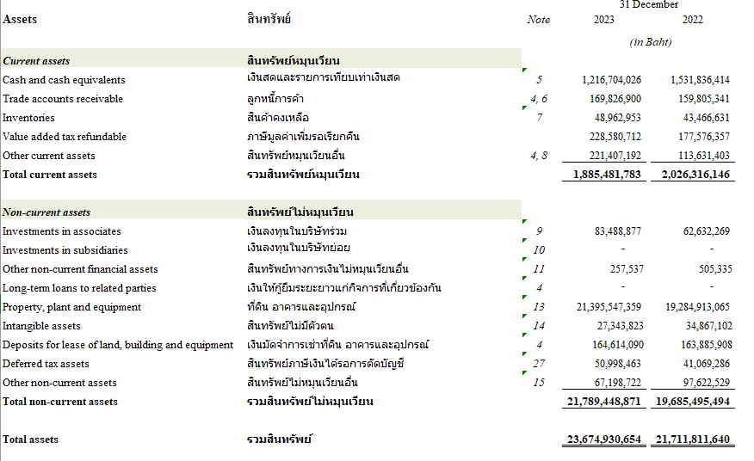

3. Debt management ratio
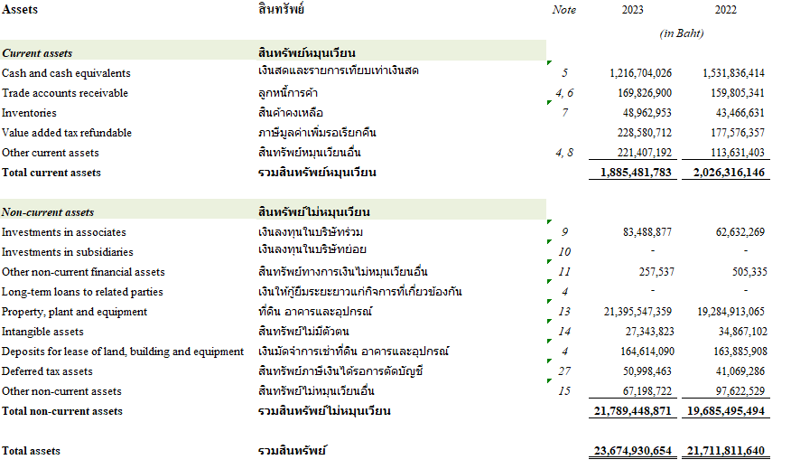

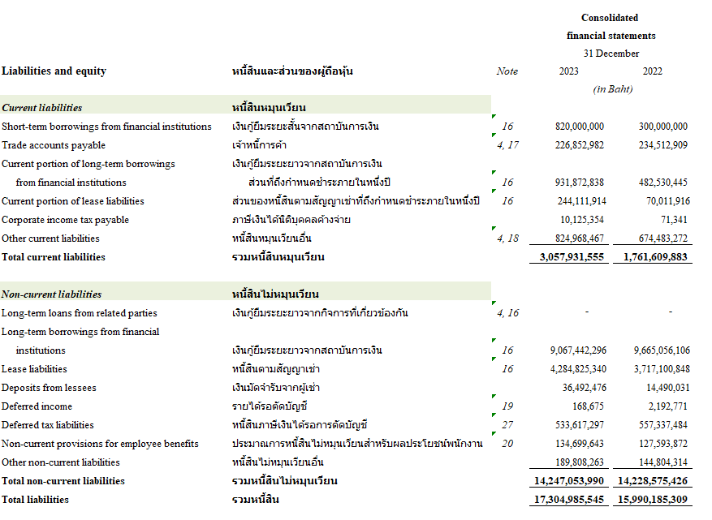

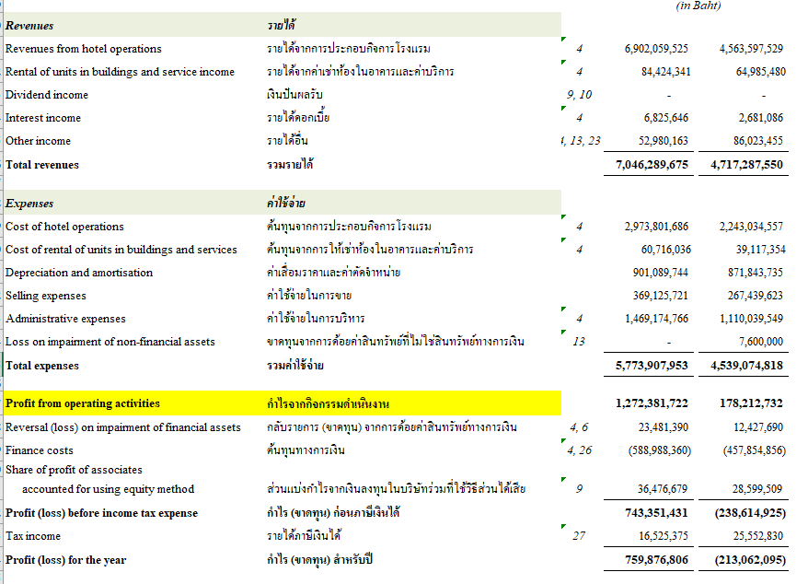

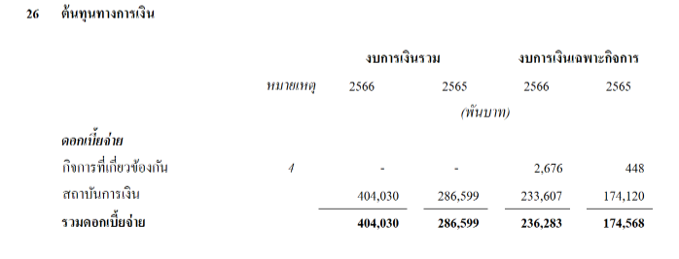
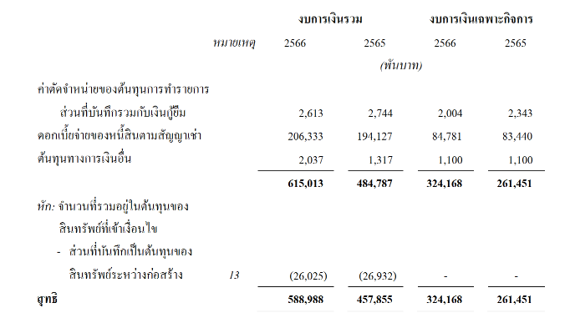

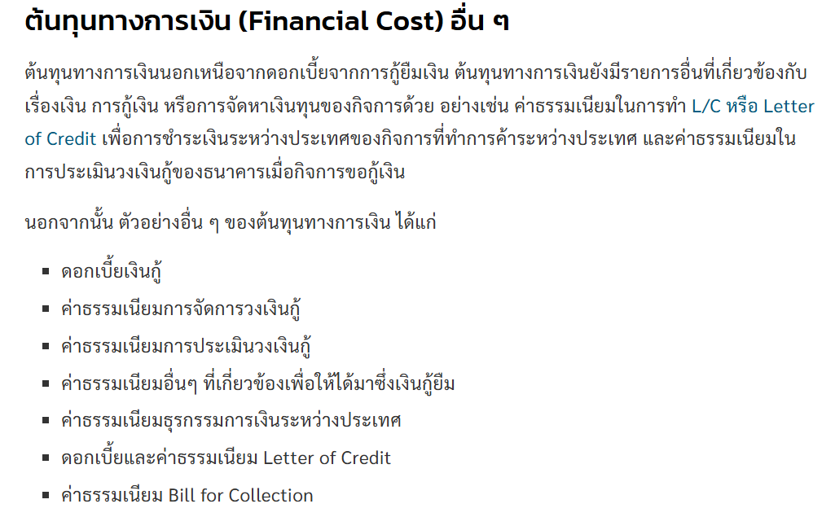

4. Profitability Ratio
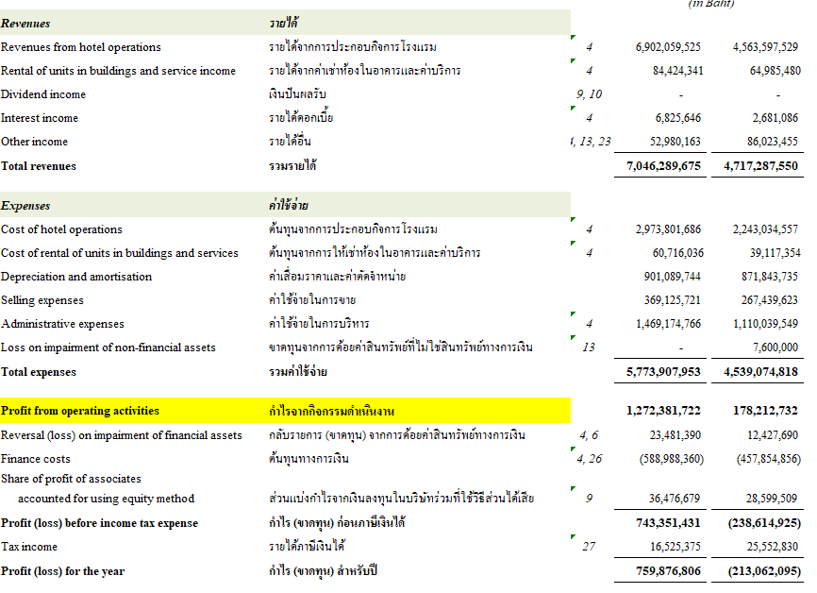



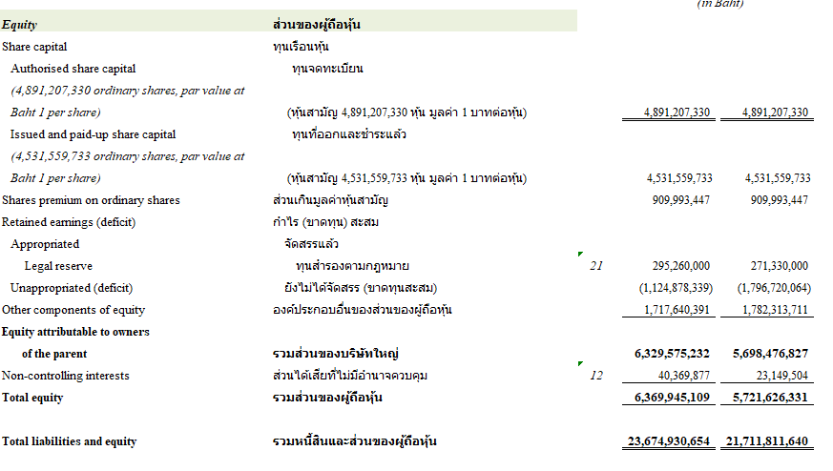

5. Market Value Ratio
